Hoja1
Curso Master REACT

Nombre Proceso | Herramienta | Pasos a seguir | Comandos | Notas
Instalar Nodejs | Google chrome | Buscar en google NodeJS y descargamos la version actual, ejecutamos como un instalador normal y listo. | Podemos ver la version de NodeJS en CMD node -v npm -v | NodeJS nos permite utilizar JS para todo el back del lado del cliente.
Actualizar NPM | CMD | Actualizamos el controlador de paquetes que es el NPM con el siguiente comando | npm install -g npm npm --version | NPM es un gestor de paquetes
Borrar cache NPM | CMD | Borramos la cache para que no nos instale versiones anteriores de react por la version del NPM | npm cache clean --force | Elimnar cache para evitar versiones anteriores
Instalar base para crear proyectos REACT | CMD | Este paquete nos ayuudara a tener un live en produccion para poder ver en tiempo real los cambios que hacemos dentro del proyecto, y a su vez podremos hacer la instalacion de los proyectos de REACT,Instalamos de manera global react | npm install -g create-react-app | Con este paquete podemos crear los proyectos que necesitemos
Crear un proyecto REACT | CMD | Para esto debemos ir en CMD a la carpeta donde queremos que se haga la instalacion del proyecto de REACT, con todos los elementos basicos para realizar un proyecto. | create-react-app NombreCarpeta npx create-react-app NombreCarpeta | Con esto podemos crear el proyecto con el nombre de una carpeta especifica
Ejecutar proyecto REACT | CMD | Nos vamos al directorio donde se nos creo nuestro proyecto de REACT yiniciamos el servidor. | npm start | Recordar que siempre debemos estar dentro de la carpeta que queremos iniciar.
Error mostrar dos parametros | Visual Studio | Cuando quieras mostrar o retornar dos valores es necesario colocarlos dentro de un div | <div>
Como crear un componente en REACT | Visual Studio | Para crear un componente simplemente creamos un archivo js el cual podremos colocar en cualquier lugar del codigo, posteriormente importar react y hacer el metodo render el cual permite mostrar los resultados, cabe mencionar que dicho metodo siempre retorna algo, de igual manera debemos exportar nuestro nuevo componente para poderlo utilizar | import React from "react";//Importamos react from react el cual trae todas las dependencias de REACT class MiComponente extends React.Component{//Creamos la clase la cual nos permite identificar como componente el archivo render(){//El metodo render nos sirve para poder mostrar el resultado de nuestro componente en la vista return(//Este metodo de render siempre viene acompanado de un return el cual es la respuesta o lo que se envia a la vista del usuario <h5>Hola soy el componente llamado mi componente</h5> ); } } export default MiComponente;//Exportarlo para poder utilizarlo dentro de cualquier otra vista o cualquier otro componente | Ahi tenemos un ejemplo de como podemos hacer el codigo del componente, cuando lo queramos usar simplemente lo importamos y colocamos la etiqueta <MiComponente/> donde queramos cargarlo.
Extensiones de REACT | Visual Studio | Estas extensiones nos ayudan a tomar atajos al momento de crear componentes o cualquie tipo de estructura basica dentro de REACT | Buscamos en las extensiones de visual REACT y es el que se llama ES7
RAFC | Visual Studio | Cuando colocamos esto en visual studio esto nos crea la estructura basica de un componente, simplemente colocamos rafc | rafc | Crear estructura basica de un componente en REACT
Importar componentes | Visual Studio | Para importar componentes simplemente debemos crear el archivo js, despues colocar rafc y nos genera una estructura basica del componente, ya exportado y todo, ahora para poderlo visualizar en nuestra App.js simplemente colocamos la etiqueta y importamos el componente. | import "NombreComponente" from 'RUTA DEL COMPONENTE' | Y listo podremos usar el componente dentro del componente padre
Condicional ternaria | Visual Studio | Esta condicional IF nos permite realizar condiciones, esta esta construida por, la conficion, una opcion si se cumple(SI) y un ELSE cuando no se cumple | {libros.length >=1 ?(Si si has esto):(de lo contrario has esto)} | Los parentesis es para indicar a REACT que contiene cada condicion
Comunicacion entre componentes | Visual Studio | Para esto debemos colocar props dentro del metodo de nuestro componente, y una vez teniendo esto, donde mandamos a llamar a nuestra etiqueta podremos pasar valores como nombre="Daniel Bustos" apellido="Landa" etc… Al imprimir las props nos devuelve el objeto con todos los datos que mandamos desde la etiqueta | 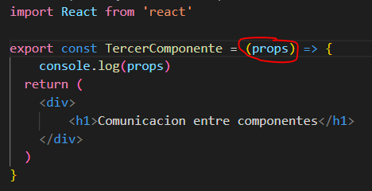
PropTypes | Visual Studio | Este metodo nos sirve para poder hacer validaciones al momento de pasar parametros a nuestro componente, esto se coloca hasta abajo de nuestro componente, y a su vez debemos importar el modulo (import PropTypes from 'prop-tipes'; con eso ya lo podriamos usar, de igual manera esto tiene algunas propiedades como isRequired la cual nos permite decir que si o si se debe de enviar ese parametro al componente.
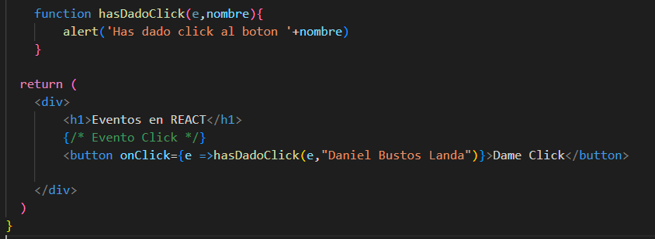
defaultProps | Visual Studio | Este metodo de proptypes nos permite crear defaultprops estas nos sirven para poder colocar un valor en el caso de que uno de nuestros parametros venga vacio, de igual manera se coloca al final del codigo del componente.
EventoClick | Visual Studio | Este metodo es igual que lo hacemos en javascript, creamos una funcion fuera del return y lo que hacemos es mandar a llamar con onclick dentro de un boton a la funcion que creamos, pero debemos de tomar en cuenta que debemos pasar el objeto del evento para que no se ejecute el evento en cuanto cargamos la pagina, por que detecta que es una llamada a la funcion sin ejecutar el metodo.
Eventos Click, Doble Click, OnMouseEnter, OnMouseLeave, OnBlur, OnFocus | Visual Studio | Evento click: Al clickear un objeto Evento double click: Al dar doble click a un objeto Evento onMouseEnter: Al pasar el mouse sobre un objeto Evento onMouseLeave: Al sacar el mouse de un objeto Evento onBlur: Salir fuera de un objeto clickeado (input) Evento onFocus: Entrar dentro de un objeto clickeando (input) | Puedes consultar el ejemplo en: https://drive.google.com/drive/folders/1tai9Lz-_z3g91XWYvDy2bpXJ0l0rkE5C?usp=sharing
Crear nuevo proyecto en REACT | CMD | Abrimos la consola y colocamos el comando para la creacion con el nombre del proyecto | npx create-react-app NombreCarpeta
Recomendaciones al crear proyecto | Visual Studio | Podemos eliminar los archivos reportWebVitals.js y setupTests.js, al igual que debemos quitar las importaciones de los mismos en index.js, tambien quitar el modo estricto en la etiqueta App para que no de problemas al estar desarrollando.
TEORIA - REACT HOOKS | TEORIA | Funcion que cuando pasa algo hace algo, dentro de REACT estan los hooks los cuales nos dan todas estas funcionalidades, useState Ayuda a administrar el ciclo de vida de los componentes.
Hook useState | Visual Studio | Este es un hook el cual nos permite tener variables las cuales podermos ver en tiempo real como cambian su valor, al igual que podemos anexarles un evento para que podamos hacer cosas dinamicas con el hook, basicamente colocas una variable tipo useState y esa variable en cuanto cambie su valor aparecera el cambio en la pantalla. | Para importar simplemente anexamos a la linea de import REACT esto: import React,{useState} from 'react'; | De igual manera podemos ver el ejemplo en el siguiente link: https://drive.google.com/file/d/1VYua9FMtoKg0eGCly4LIu39UDyppnoae/view?usp=sharing
Hook useEfect | Visual Studio | Este hook se ejecuta en cuando cambia el componente, asi mismo cuando se produce un cambio en el componente este metodo se ejecuta, cabe mencionar que podemos agregarle parametros para que solo se ejecute una vez cuando cargamos el componente como el document ready o especificar los momentos en los cuales vamos a cambiar algo del componente.
Hook useEfect parametros | Visual Studio | En estos eventos podemos indicar si solo queremos que se ejecute unicamente cuando realizemos un cambio en alguna variable o objeto, por ejemplo si solo queremos que se ejecute cuando se realize un cambio en alguna variable podemos cachar este evento con el useEffect.
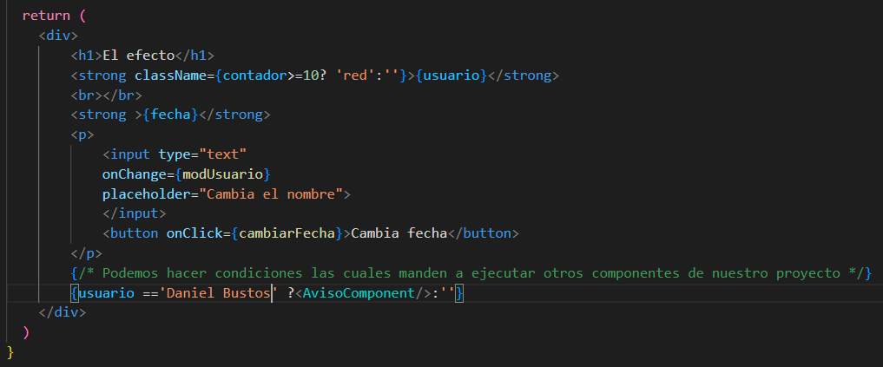
Hook useEfect parametros | Visual Studio | Tambien podemos detectar dos parametros no solo uno, esto simplemente colocando una , y el nombre de la siguiente variable
Mostrar componente en condicion | Visual Studio | Para poder mostrar un componente podemos usarlo en cualquier componente pero podemos tambien invocarlo cuando se cumple una condicion como se ve acontinuacion.
Metodo AJAX | Visual Studio | Estos metodos se utilizan con fetch, en el ejemplo numero 03 en el componente AjaxComponent podremos ver los ejemplos para utilizar los metodos ajax tanto con Async como no asincronos
Error en los links de href | Visual Studio | Cuando nos aparesca error de consola sobre los links y rutas debemos verificar que siempre contengan los /# en las rutas del href por que react detecta como valida las que comienzan de esa manera | /# | Colocamos /# al inicio del href po ejemplo href="/#"
Evitar la recarga de la pagina en form | Visual Studio | Para evitar que cundo ejecutamos una petirion de un form dentro de html necesitamos colocar dentro del evento que ejecuta el submit tomando en cuenta el evento un e.preventDefault() y con eso no se realizara la recarga de la pantalla manteniendo asi una pagina SPA | e.preventDefault();
Helpers / Servicios | Visual Studio | Estos helpers se utilizan para metodos logicos los cuales se pueden utilizar en diferentes componentes, para esto es necesario exportar la funcion he importarla en el componente a utilizar | export he import con el nombre del metodo en sus correspondientes ubicaciones
Recorrer un objeto mediante map | Visual Studio | Para esto podemos agregar condiciones en nuestro metodo map, como tipo ternaria | Ejemplo de un recorrido map | 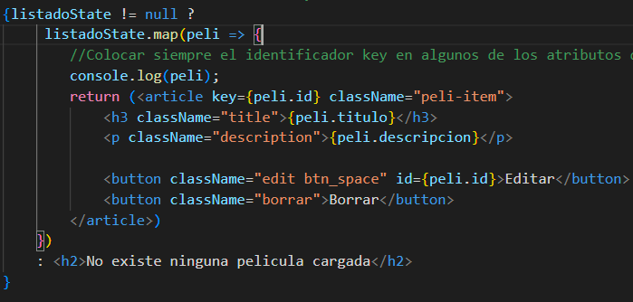
Compartir elementos en los componentes | Visual Studio | Para esto utilizamos la metodologia de las variables globales, asi que declaramos un useState que se actualiza en tiempo real y mandamos como parametros la variable o el metodo que setea valores a la variable useState, asi que cuando realizamos una creacion a la variable global useState le anexamos un elemmento mas y esto hace que se vea el nuevo elemento, y para el metodo que necesita eso originalmente le compartimos ambos elementos, la variable y el metodo | Como una variable global en nuestro app o componente padre que le comparte a sus hijos
Enviar todos los elementos de un [] mas el nuevo elemento | Visual Studio | Para enviar estodebemos llamar a nuestro metodo que recive el array y colocarle los elementos que ya tiene el metodo y al momento de pasar la info enviamos todos los elementos mas el ultimmo ingresado | Ejemplo
Onclick funcion | Visual Studio | El onclick por defecto siempre nos ejecuta asi que debemos ponerle una funcion vacia o anonima para que al iniciar no realice la accion, si no que lo haga hasta que clickeamos | <button className="borrar" onClick={() =>{borrarPeli(peli.id)}}>Borrar</button>
Filtrar un array | Visual Studio | Este metodo nos sirve para nosotros poder recorrer un arreglo y elegir solo los elementos que cumplan con cierta condicion que le coloquemos, esto nos retorna un nuevo array asi que podemos igualarlo a una nueva variable let y asginarle el valor. | array.filter(elemento => elemento.id = 1)
Conseguir un JSON String | Visual Studio | Este metodo nos sirve para poder hacer en formato JSON de texto plano un array que tengamos con datos | JSON.stringify(nuevo_array_pelis)
Porps | Visual Studio | Para mandar elementos de un componente a otro se pueden usar las props las cuales se les pasa como parametro a la etiqueta del componente y se recibe con la desestructuracion de las props que es colocar {variable} en el constructor del componente y ya lo tendriamos disponible
Enviar a un metodo el evento que se esta realizando e | Visual Studio | Cuando queremos pasar un evento ya sea click o onsubmit necesitamos agregar {e => Nombre_Metodo(e,id)} para que podamos recibir todos los elementos de ese evento | onSubmit={e => guardarEdicion(e,peli.id)}
Compartir metodos en componentes | Visual Studio | Para compartir metodos entre los compoenentes hacemos uso de los props simplemente colocando el nombre del metodo como se vera en el ejemplo | <Editar peli={peli} conseguirPeliculas = {conseguirPeliculas}></Editar>
Evento onChange | Visual Studio | Este evento es el que se ejecuta cuando en un input hacemos una modificacion | onChange={e => buscarPeli}
Nota: pasar parametros a componente | Visual Studio | Aquí simplemente debemos tomar en cuenta quecuando pasamos valores a otro componente necesitamos colocar en el componente que recibe en su metodo {}
Instalar REACT router | Visual Studio | Por defecto REACT no tiene instalado el routing asi que nos toca ir a descargarla, para esto buscamos en el navegador REACT router y nos metemos en la pagina que nos aparece | https://reactrouter.com/en/main | npm i react-router-dom@6 npm install react-router-dom
Utilizar Router en el proyecto | Visual Studio | Para esto necesitamos crear una carpeta llamada Routers la cual va tener un archivo js llamdado RouterPrincipal, este archivo lleva la estructura de un componentem nadamas que se hace el import de la libreria de router que instalamos, para esto nadamas importamos import { Routes, Route, Link, BrowserRouter } from 'react-router-dom'; con esto ya tendriamos importada la libreria, posteriormente dentro del return colocamos las etiquetas las cuales crearan nuestro sistema de rutas, | Cabe mensionar que tambien se deben importar todos los componentes que se van a utilizar en este caso se crearon 3 de prueba, de igual manera dentro del App.js que es la principal, simplemente se agrega la etiqueta del componente de RouterPrincipal para que podamos ver todo el componente de rutas | 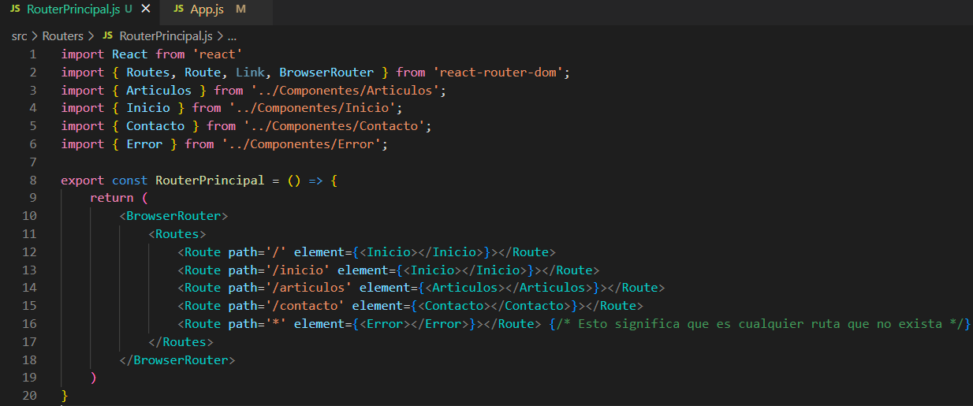 |  | 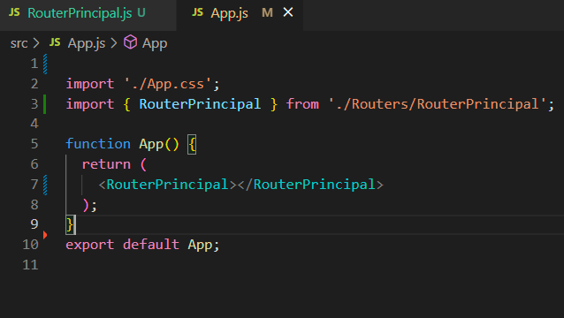
Ruta 404 o no encontrada | Visual Studio | Cuando queremos mandar a una ruta que no existe dentro de nuestro router simplemente colocamos en la parte del path un *, esto significa que son todas aquellas rutas que no se encuentran definidas, se les ejecutara ese componente, asi que creas un componente llamado error y ahi le colocas "Pagina no encontrada" <Route path='*' element={<Error></Error>}></Route> {/* Esto significa que es cualquier ruta que no exista */} | <Route path='*' element={<Error></Error>}></Route> {/* Esto significa que es cualquier ruta que no exista */}
Nav Link para llamar a una ruta de react | Visual Studio | Cuando queremos llamar a una ruta especifica si utilizamos el href nos hace una recarga de la pagina y lo que nosotros queremos es que solo se actualice el componente segun su ruta, para esto tenemos que hacer uso del NavLink, para usarlo simplemente utilizamos su etiqueta NavLink con la propiedad to para ir a una ruta especifica | import { Routes, Route, NavLink, BrowserRouter } from 'react-router-dom'; | 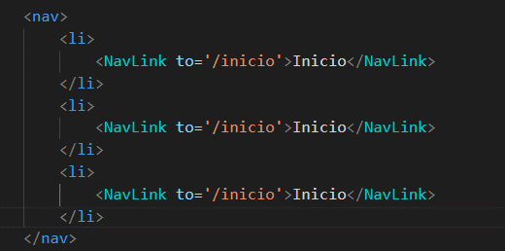
Verificar si un elemento esta seleccionado | Visual Studio | Podemos mandar en una funcion anonima cualquier palabra o variable y esta nos va inficar si se encuntra activa o inactiva, esto lo podemos hacer como en este siguiente ejemplo, segun es como mandar un objeto e cuando realizamos algun evento en los objetos |  |  | 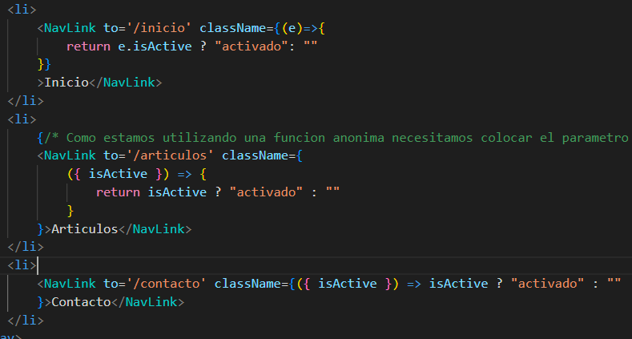
Acceder al objeto sin colocar el . | Visual Studio | Para poder acceder a los elementos de un objeto sin colocar un e. podemos colocar {} y dentro de las llaves colocamos el nombre del elemento del objeto | {isActive}
Etiqueta LINK del router | Visual Studio | Esta etiqueta nos permite regresarnos a cualquier direccion que nosotros le coloquemos, esto lo podemos utilizar cuando no estamos en una etiqueta de navegacion especificamente (NavLink) haciendo uso de la etiqueta <Link> | Importamos la respectiva libreria del router-dom import { Link } from 'react-router-dom'
Mandar parametros en URL del router | Visual Studio | Para poder mandar parametros o variables simplemente despues de la ruta colocamos : y lo que queramos enviar como parametro, esto en las rutas ya no se podra utilizar de manera normal hasta que coloquemos tal y como lo indicamos en el router, por ejemplo inicio/:nombre
Obtener los parametros que enviamos | Visual Studio | Cuando hacemos un envio de parametro por URL para poderlo tomar dentro del componente hacia donde van dirigidos es necesario colocar dentro del componente el hook useParams() el cual contiene en un objeto todos los elementos que se pasan por parametro, ejemplo const parametros = useParams(); Debemos tomar en cuenta que este hook viene dentro del hook de router asi que es necesario importar el useParams dentrro del componente donde lo vamos a utilizar | 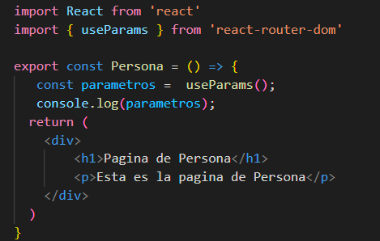
Mandar varios parametros en el URL | Visual Studio | Asi como en los ejemplos anteriores podemos mandar varios parametros por ejemplo. |  |  | 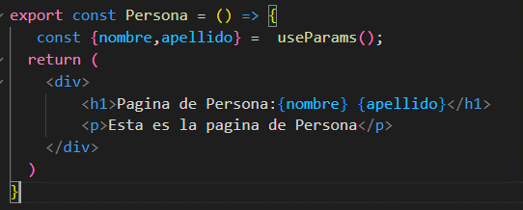
Redirigir a un componente | Visual Studio | Cuando necesitemos redirigir a un componente podemos utlizar la etiqueta Navigate que es parte del hook del routerdom para mandar a una ruta existente en el caso de que sea invocado, por ejemplo <Route path='/redirigir' element={<Navigate to="/inicio"></Navigate>}></Route> Esto es muy parecido al <Link>
useNavigate, mandar a una ruta desde js con parametros, donde tu quieras | Visual Studio | Nosotros podemos mandar a llamar una ruta del router y mandarle algunos parametros para que estos sean recividos, el claro ejemplo podria ser recibir nombre y apellido y mandarlos a una ruta la cual reciba estos dos y los pueda imprimir en consola, podemos mandar lo que nosotros queramos con el uso del useNavigate para esto es necesario importarlo, esto tambien forma parte del router-dom | 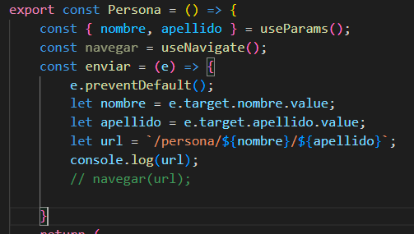
Generar SubRutas en los navegadores | Visual Studio | Para generar algunas subrutas dentro de nuestro Router podemos agregar el * despues de nuestra ruta principal, esto hace que el programa detecte que hay mas rutas internas de las que tiene la principal, esto lo podemos hacer las veces que nosotros queramos, para esto es necesario simplemente colocar el /* despues de la ruta principal y dentro de la misma etiqueta Route de nuestra principal se colocan las demas, como se puede ver en el ejemplo. | 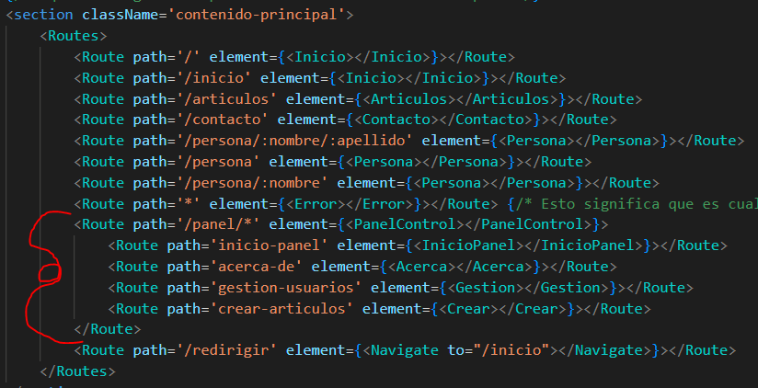
Oulet para la carga de los componentes cuando son subrutas | Visual Studio | Cuando nosotros queremos imprimir el contenido del componente seleccionado en una subruta podemos utilizar la etiqueta <Oulet> la cual detecta y coloca el componente que quieres cargar dentro del componente que gestiona las subrutas, esto puesto que nosotros le estamos diciendo donde se van a imprimir esos contenidos | 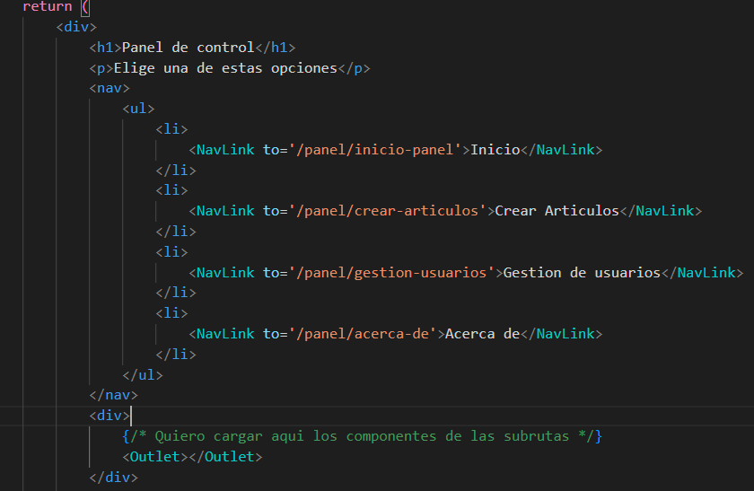
Cargar un componente en automatico como seleccionado en las rutas y rutas normales | Visual Studio | Para poder cargar en automatico un componente que esta dentro de una subruta, debemos colocar en vez de path colocamos simplemente index,como se muestra en el ejemplo
Mostrar resultados HTML en un .map | Visual Studio | Cuando estemos haciendo algun ciclo o alguna funcion dentro de los HTML de los componentes debemos siempre tomar en cuenta que si no muestra nada es por que no estamos debolviendo nada para que se tome en cuenta como un objeto HTML para imprimirlo, el claro ejemplo esta cuando hacemos un recorrido map y no retornamos nada del HTMl que estamos construyendo, asi que colocamos un return() y colocamos dentro de los parentesis todo el codigo HTML Existen varias formas de hacerlo, podemos colocar directamente un return y colocar todod en los () o podemos omitir el return y directamente en la funcion de call back colocamos () y metemos todo dentro | 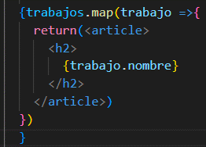 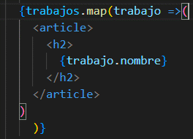
Recordatorio KEY para los elementos iterados | Visual Studio | Recuerda que cuando hacemos un recorrido debemos identificar los objetos para poder tener un control de estos, colocando como atributo de la etiqueta como key y podemos colocar el ID o lo que nosotros queramos
Agregar estilos a un elemento del DOOM | Visual Studio | Cuando queremos agregar una clase a cualquier elemento del DOOM o del HTML podemos acceder a su objeto primeramentes, despues podemos identificar el current.classList el cual contiene la clase que tiene ese elemento, y podemos usar el metodo .add para agregar una nueva clase al elemento | elemento.current.classList.add("")
useRef | Visual Studio | Este hook nos permite poder tener referencias de los objetos de HTML o del DOOM, con esto podemos obtener el value de los inputs, agregar clases a los elementos, remover clases de los elementos, colocar texto, etc. Para esto simplemente podemos crear una variable la cual sera igual a useRef() y listo podemos colocarla en algun objeto y cuando enviemos algun form podemos acceder a ella mediante la variable.current | Ejemplo en el Proyecto 09-Use-Ref
Seleccionar elementos del DOOM con useRef | Visual Studio | Podemos tener acciones las cuales nos permitan seleccionar automaticamente algun elemento del DOOM, claro siempre y cuando el elemento tenga la propiedad ref={VaruableRef} para poder hacer el llamado a ese elemento.
Urar el useRef para obtener el valor actual aunque tenga una asincronidad | Visual Studio | Este hook nos permite poder ver en tiempo real o el estado final del valor de una variable, puesto que esta variable es de tipo ref, podemos tener una cola de impresion que cada 2 segundos cuando clickeo un boton va sumando numero, con este hook podriamos no importa las veces que le piques al boton siempre te va mostrar el valor final de la variable. | Ejemplo en el Proyecto 09-Use-Ref En el componente Ejemplo.js
useMemo | Visual Studio | Este hook nos permite almacenar el estado visual o de contenido de un componente, por lo cual podemos omitir la renderizacion de componentes que no han sufrido algun cambio dentro de su estructura, esto para evitar la sobrecarga de componentes que no son necesarios actualizar en ese momento. Para utilizarlo simplemente en el componente agregamos React.memo() y dentro del parentesis encapsulamos todo el componente
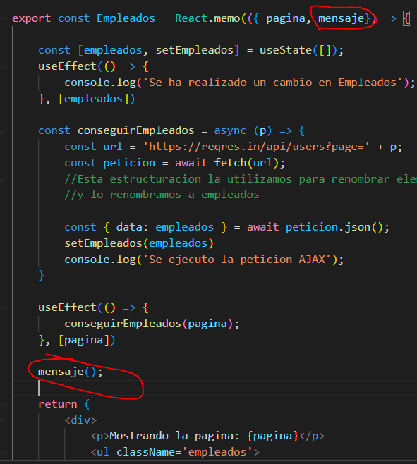
useMemo variables | Visual Studio | Podemos utilizar el use memo como un tipo useEffect ya que podemos hacer que se ejecute cierto metodo unicamente cuando se de un cambio en alguna variable, esto para que no nos renderize todos los componentes, si no que solo se ejecute y renderize cuando deba
useCallback | Visual Studio | //El hook useCallback() nos sirve para poder memorizar y solo ejecutar una accion cuando se cumpla cierto criterio, es parecido al memo y al effect //Asi que aunque el componente en el que estoy se renderize ya no se volvera a memoriizar, recuerda que esto solo funciona para metodos
useEffect useLayoutEffect | Visual Studio | La diferencia entre estos dos hooks es que el useEffect se ejecuta despues de haber renderizado el DOOM a diferencia del useLayoutEffect este se ejecuta de manera asyncrona antes de que los elementos del DOOM sean generados
Mostrar valores anteriores en useState | Visual Studio | Con el useState podemos obtener el valor previo al que vamos a insertar, para esto nosotros simplemente colocamos una funcion de call back mandando como parametro la variable prev, y podemos utilizar el valor anterior que tenia el estado y agregarle mas cosas.
useReducer | Visual Studio | Este hook es muy parecido al useState, nadamas que este hook podemos hacer uso de un archivo en el cual nosotros podemos tener cases los cuales nos permitan realizar diferentes acciones de un mismo state, para poder ver como lo conforman ve al proyecto 12-Reducer
useContext | Visual Studio | Este hook nos ayuda a solucionar el problema del sharing de informacion entre los componentes, esto al igual que las props si funcion es compartir la info entre ellos
useContext instalacion | Visual Studio | Lo primero que debemos colocar es npm install react-router-dom@6 El @6 le dice al npm que version va instalar | npm install react-router-dom@6
useContext | Visual Studio | Para poder hacer uso de este hook es necesario que nosotros tengamos un archivo aparte llamado contexto, dentro de este archivo podemos crear nuestra variable de contexto la cual podemos acceder desde cualquier componente, para comprender mejor esto ve al proyecto 13-context
HookID | Visual Studio | Nos ayuda a generar un identificador unico del lado del font y nos sirve para el back para almacenar los valores con id, solo nos sirve para generar id irrepetibles del lado del front | 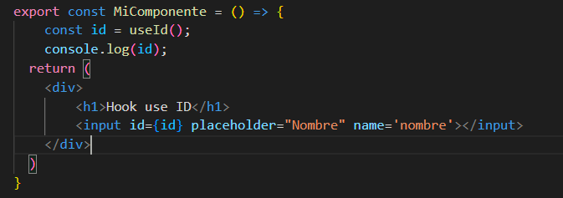
Hooks personalizados | Visual Studio | Estos hooks simplemente es crear un componente sin que retorne nada visual, simplemente necesita exportar el metodo principal o el nombre del componente y dentro de el crear metodos los cuales pueden recibir parametros para poder hacer alguna operacion con estos valores, y al final retornamos esos estados para poderlos utilizar como un metodo cualquiera dentro del componente, este ejemplo se puede visualizar mejor en el proyecto 14-mas-hooks | 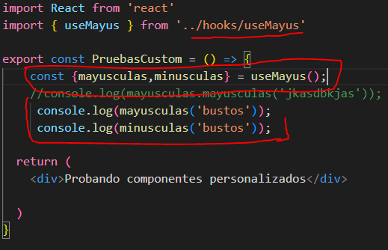 | 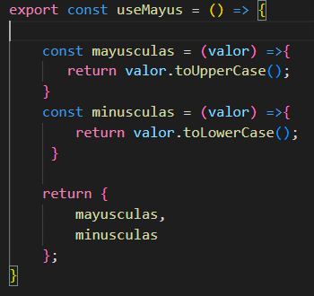
Verificar si un dato existe | Visual Studio | Para verificar si un dato ya existe hay mumchas maneras de hacerlo por ejemplo el '' in objeto o el hasOwnProprety pero el que podemos utilizar mejor en REACT en los componentes del HTML es colocar un ? Al final del objeto y al final de todas las capas que estemos recorriendo. Con esto estamos diciendo que si existe objeto entonces busca datos y si existe datos entonces buscamos el nombre y imprimimmos | objeto?.datos?.nombre
Instalacion Mongo DB | Windows | Para instalar mongo debemos ir al navegador y buscar MongoDB, depsues tenemos que buscar la pestaña de productos y despues a Community Server, una ves ahí descargamos la version (Current) y procedemos a descargarlo, una ves instalado debemos crear 2 carpetas, una en el disco local C llamada data, y dentro de ella crear una llamada db
Arrancar Mongo DB | CMD | Para poder correr el mongo debemos de ir a la ruta donde tenemos instalado el MongoDB y buscar la carpeta bin bajo la siguiente ruta C:\Program Files\MongoDB\Server\6.0\bin Dentro de esta carpeta buscamos el mongod.exe o mas bien lo ejecutamos ya que ese es el demonio el que necesitamos para correr mongo
Guardar en otro directorio la base de datos MongoDB | CMD | Esto nos sirve de mucho cuando tenemos mas de una version de mongo instalada, ya que nos crea conflicto las carpetas de las bases de datos, asi que lo que debemos hacer es una nueva carpeta en c: de data con un numero o algo diferente de la data, asi que una vez creada esa carpeta necesitamos crear la carpeta interna de db, una vez tenemos esto ahora para ejecutar nuestro mongo con esa version necesitamos colocar el siguiente comando mongod.exe --dbpath C:/data5/db y listo
Ejecutar MongoDB | CMD | Una vez abierto el demonio necesitamos ahora si arrancar con el mongo.exe en otra terminal de CMD y listo ya tendriamos arrancado el servicio de mongo
Crear una base de datos en Mongo | CMD | Una vez ejecutado el mongo.exe para crear una base de datos usamos el comando use 'Nombre de la base' y listo, de igual manera ese comando nos sirve para cambiarnos de base de datos como en mysql.
Crear una coleccion de datos | CMD | Para esto utilizamos la siguiente sintaxis db."Nombre de la coleccion".save({titulo:"GTA"},{genero:"Aventuras"}) | db."".save({})
Mostrar las colecciones de datos de una base de datos ya seleccionada | CMD | Para poder ver las colecciones de datos que tiene una base de datos simplemente colocamos el comando show collections | show collections
Consultar elementos de una coleccion | CMD | Par apoder consultar datos que tenga dentro de una coleccion colocamos db."coleccion".find() | db."".find()
Consultar elementos especificos | CMD | Para poder sacar un dato especifico de alguna coleccion en los parentesis del find es necesario colocar entre {} el dato a buscar en la condicion, es como un where, ejemplo: db."".find({anio:"2022"}) Esto nos saca todos los elementos de la coleccion donde el anio sea igual al 2022 | db."".find({})
Eliminar elementos especificos | CMD | Para eliminar podemos hacer uso de la eliminacion de todos los datos de la coleccion o simplemente un dato de la coleccion por ejemplo. db."".deleteMany({anio:"2022"}) db."".delete()
Mongo Compass instalacion |  | Buscamos dentro de los productos que tiene mongo db y podemos encontrar el Compass el cual es el ambiente grafico de mongo db y ahi podemos nosotros crear nuestras colecciones de datos y los datos tambien, todo lo anterior pero visualmente
Inicializar proyecto de Nodejs | cmd | Para esto nos vamos a la consola y escribimis npm init, esto nos inicializara el programa de node para poder consigurar nuestro node js package.js, simplemente escribimos lo que nos pide para hacer el llenado de la informacion. | npm init esto en la carpeta donde queremos instalar
Express | CMD | Express se va encargar de manejar todas las peticiones realizadas por HTTP (get, put)
Instalar Express | cmd | Para instalar EXPRESS es necesario que te vayas a la ruta donde estas haciendo tu proyecto para hacer la instalacion, npm install express --save el --save nos sirve para guardar esa dependencia dentro del proyecto, no de manera global | npm install express --save
Mongoose | CMD | Sistema de mapeo de objetos, nos permite una libreria de funciones y metodos para trabajar de manera mas sencilla con nuestra app de js
Instalar Mongoose | CMD | Para instalar mongoose necesitamos somplemente ir a la carpeta y hacer npm install mongoose --save | npm install mongoose --save
Instalar libreria para subir archivos | CMD | Para instalar esta libreria debemos colocar en el cmd npm install multer --save | npm install multer -- save
Validador de datos | CMD | Para instalar esta libreria debemos colocar en el cmd npm install validator --save | npm install validator --save
Instalar dependencia CORS | cmd | Esta libreria es para el problema que tenemos con los origenes crusados, para esto colocamos npm install cors --save | npm install cors --save
Instalar nodemon | CMD | Esta libreria sirve para monitorizar todos los cambios que realizo en mi proyecto, como en tiempo real todo lo que estamos haciendo para correr el nodemon es necesario hacerlo desde npm start, si es que tenemos el nodemon index.js en el archivo packaje.json, o colocar nodemon index.js | npm install nodemon --save-dev | Esto quiere decir que esto unicamente va estar dentro del servidor
Lanzar un proyecto de node solo al ejecutarlo | CMD | Para esto nos vamos al archivo package.json de nuestro proyecto de node y en la parte de los scripts colocamos uno nuevo llamado "start":"node index.js" asi que podemos realizar lo que queramos nadamas iniciar la app
Conexion a base de datos MongoDB | CMD | Para hacer la conexion debemos de tener la base de datos ya creada dentro de mongo, | Ejemplo en el proyecto de api-rest-node
Instalar Vite para REACT | CMD | Para esto utilizamos la linea de comandos para hacer la instalacion del vite, esta herramienta nos permite crear proyectos en react o en oro framework de manera mas rapida y estucturada, esto para poder ahorrar tiempos en la depuracion de la aplicacion | npm create vite@latest
Recojer parametros de URL Sin importar el componente | Visual Studio | Para poder utilizar los parametros del URL debemos importar el useParams() el cual va obtener todos los parametros que estamos mandando por URL | useParams()
Colocar u valor en un input | Visual Studio | Esto es muy parecido como en jquery asignamos un value a un id del input, aqui lo que debemos hacer es simplemente colocar un defaultValue como un parametro del input y colocar el valor de la variable
Paginacion en mongoose | Visual Studio | Esto nos sirve para poder hacer paginaciones en los diferentes datos que tenemos en nuestra base de datos, sin necesidad de hacer el filtrado, simplemente colocamos el numero de pagina y utilizamos la libreria de mongoose-pagination,, para esto es necesario que en vez de colocar un .exec en la consulta coloquemos un .paginate el cual recibe 3 parametros, la pagina, la cantidad de datos por pagina, y el call back de error o respuesta. Debemos tomar en cuenta que la libreria se importa de la siguiente manera const mongoosePaginate = require('mongoose-pagination') | 